Configuração
Total |  | R$ 11,139.00 |  |  |  |  |  |  |  | Ordem nº:

 |  |  |  |  |  |  |  |  |  |  |  |  |  |  |  | BRAVOracer
Válido de 01/01/2017 a 31/12/2017 |  |  |  |  |  |  |  |  |  |  |  |  |  |  |  | Cadeira de rodas monobloco para
 |  |  |  |  |  |  |  |  |  |  |  |  |  |  |  | crianças e adolescentes
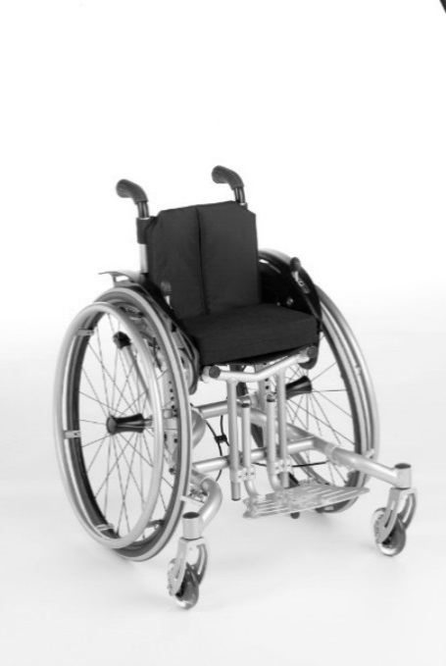
Preço Base |  |  | R$ | R$ 11,139.00

 | Orçamento |  |  |  |  |  | Pedido

Código de Cliente: Razão Social:

Usuário:

Preenchido por:

Medidas da cadeira de rodas (em cm):
Largura do assento: |  |  |  |  |  | cm

Profundidade do assento: |  |  |  |  |  | cm |  |  |  | Altura do assento: |  |  |  |  |  |  |  |  |  |  | cm

Altura do encosto: |  |  |  |  |  | cm |  |  |  | Comprimento de pernas: |  |  |  |  |  |  |  |  |  |  | cm

Medidas do assento (em cm):
Largura do assento: |  |  |  | 20 |  | 22 |  | 24 |  | 26 |  | 28 |  | 30 |  | 32 |  | 34 |  | 36
Largura do assento - lado externo do tubo do assento - lado externo do tubo do assento; Com protetor de roupas: +20mm da Largura do Assento/painel lateral: +1cm da largura do assento

Profundidade do assento (em cm): |  |  |  |  | 24 |  | 26 |  | 28 |  | 30 |  | 32 |  | 34 |  | 36 |  | 38
(Profundidade do assento: diferentes configurações da profundidade especificada (acima de 34cm) + 4cm são possíveis)

Medida da altura do assento (em cm) - valores aproximados, tolerância +/- 1cm
Altura do assento: |  |  |  | 32 |  | 33 |  | 34 |  | 35 |  | 36 |  | 37 |  | 38 |  | 39 |  | 40 | 41

 |  |  |  | 42 |  | 43 |  | 44 |  | 45 |  | 46 |  | 47 |  | 48 |  | 49 |  | 50 | 51

Acessórios do chassi: |  |  |  |  |  |  |  |  |  |  |  |  |  |  |  |  |  |  |  |  | Valor (R$)
MA50 |  | Rodas de transporte |  |  |  |  |  |  |  |  |  |  |  |  |  |  |  |  |  |  | 840.00
MA51 |  | Pedal de condutor, direito |  |  |  |  |  |  |  |  |  |  |  |  |  |  |  |  |  |  | 405.00
MA52 |  | Pedal de condutor, esquerdo |  |  |  |  |  |  |  |  |  |  |  |  |  |  |  |  |  |  | 405.00
MA55 |  | Antitombo, direito |  |  |  |  |  |  |  |  |  |  |  |  |  |  |  |  |  |  | 729.00
MA56 |  | Antitombo, esquerdo |  |  |  |  |  |  |  |  |  |  |  |  |  |  |  |  |  |  | 729.00
MA57 |  | Suporte de muletas, direito |  |  |  |  |  |  |  |  |  |  |  |  |  |  |  |  |  |  | 405.00
MA58 |  | Suporte de muletas, esquerdo |  |  |  |  |  |  |  |  |  |  |  |  |  |  |  |  |  |  | 405.00

Rodas Dianteiras |  |  |  |  |  |  |  |  |  |  |  |  |  |  |  |  |  |  |  |  | Valor (R$)
MF02 |  | 4" PU, cinza |  |  |  |  |  |  |  |  |  |  |  |  |  |  |  |  |  |  | -
MF21 |  | 4" Rodízio luminoso |  |  |  |  |  |  |  |  |  |  |  |  |  |  |  |  |  |  | 272.00
MF35 |  | 4" Soft Roll, alumínio |  |  |  |  |  |  |  |  |  |  |  |  |  |  |  |  |  |  | 661.00
MF03 |  | 5" PU, cinza |  |  |  |  |  |  |  |  |  |  |  |  |  |  |  |  |  |  | -
MF36 |  | 5" Soft Roll, alumínio |  |  |  |  |  |  |  |  |  |  |  |  |  |  |  |  |  |  | 661.00
MF04 |  | 5,5" PU, cinza |  |  |  |  |  |  |  |  |  |  |  |  |  |  |  |  |  |  | -
MF05 |  | 6" Inflável, cinza |  |  |  |  |  |  |  |  |  |  |  |  |  |  |  |  |  |  | -
MF06 |  | 6" PU, cinza |  |  |  |  |  |  |  |  |  |  |  |  |  |  |  |  |  |  | -
MF37 |  | 6" Soft Roll, alumínio |  |  |  |  |  |  |  |  |  |  |  |  |  |  |  |  |  |  | 661.00

Tamanho da Roda Traseira |  |  |  |  |  |  |  |  |  |  |  |  |  |  |  |  |  |  |  |  | Valor (R$)
MG04 |  | 20" (cambagem de 9° não disponível) |  |  |  |  |  |  |  |  |  |  |  |  |  |  |  |  |  |  | -
MG01 |  | 22" |  |  |  |  |  |  |  |  |  |  |  |  |  |  |  |  |  |  | -
MG02 |  | 24" |  |  |  |  |  |  |  |  |  |  |  |  |  |  |  |  |  |  | -

Roda Traseira |  |  |  |  |  |  |  |  |  |  |  |  | 20" | 22" | 24" |  |  |  |  |  | Valor (R$)
MG05 |  | Aro da roda traseira, padrão |  |  |  |  |  |  |  |  |  |  | · |  |  |  |  |  |  |  | -
MG06 |  | Enraiada, padrão |  |  |  |  |  |  |  |  |  |  |  | · | · |  |  |  |  |  | -
MG11 |  | Spinergy LX |  |  |  |  |  |  |  |  |  |  |  |  | · |  |  |  |  |  | 3,511.00
MG15 |  | Infinty Ultralight |  |  |  |  |  |  |  |  |  |  | · | · | · |  |  |  |  |  | 646.00
MG80 |  | Roda traseira com freio de condutor |  |  |  |  |  |  |  |  |  |  | · | · | · |  |  |  |  |  | 1,616.00
 |  | (disponível com punhos MD51, MD54, MD55)

Pneus |  |  |  |  |  |  |  |  |  |  |  |  | 20" | 22" | 24" |  |  |  |  |  | Valor (R$)
MG31 |  | Schwalbe RightRun (largura 1") |  |  |  |  |  |  |  |  |  |  | · | · | · |  |  |  |  |  | -
MG32 |  | Schwalbe HS 228, friso grosso |  |  |  |  |  |  |  |  |  |  |  | · | · |  |  |  |  |  | -
MG37 |  | Schwalbe Marathon Plus Evolution, anti-furo (largura 1") |  |  |  |  |  |  |  |  |  |  |  | · | · |  |  |  |  |  | 221.00

Cambagem |  |  |  |  |  |  |  |  |  |  |  |  |  |  |  |  |  |  |  |  | Valor (R$)
MG41 |  | 3° |  |  |  |  |  |  |  |  |  |  |  |  |  |  |  |  |  |  | -
MG42 |  | 6° |  |  |  |  |  |  |  |  |  |  |  |  |  |  |  |  |  |  | -
MG43 |  | 9° |  |  |  |  |  |  |  |  |  |  |  |  |  |  |  |  |  |  | -

Aro de Propulsão |  |  |  |  |  |  |  |  |  |  |  |  | 20" | 22" | 24" |  |  |  |  |  | Valor (R$)
MG50 |  | Alumínio, pintado de preto, alto |  |  |  |  |  |  |  |  |  |  | · | · | · |  |  |  |  |  | -
MG51 |  | Alumínio, pintado na cor do chassi, alto |  |  |  |  |  |  |  |  |  |  | · | · | · |  |  |  |  |  | 189.00
MG52 |  | Alumínio, anodizado, alto |  |  |  |  |  |  |  |  |  |  | · | · | · |  |  |  |  |  | -
MG53 |  | Alumínio, anodizado, baixo |  |  |  |  |  |  |  |  |  |  |  | · | · |  |  |  |  |  | 47.00
MG54 |  | Emborrachado, alto |  |  |  |  |  |  |  |  |  |  | · | · | · |  |  |  |  |  | 765.00
MG56 |  | Aço, polido, alto |  |  |  |  |  |  |  |  |  |  | · | · | · |  |  |  |  |  | 245.00
MG57 |  | Aço, polido, baixo |  |  |  |  |  |  |  |  |  |  |  | · | · |  |  |  |  |  | 245.00
MG58 |  | Titânio, polido, alto |  |  |  |  |  |  |  |  |  |  | · | · | · |  |  |  |  |  | 1,837.00

Posição de montagem do aro de propulsão |  |  |  |  |  |  |  |  |  |  |  |  |  |  |  |  |  |  |  |  | Valor (R$)
MG70 |  | Montagem estreita |  |  |  |  |  |  |  |  |  |  |  |  |  |  |  |  |  |  | -
MG71 |  | Montagem larga |  |  |  |  |  |  |  |  |  |  |  |  |  |  |  |  |  |  | -

Extensor da base da roda |  |  |  |  |  |  |  |  |  |  |  |  |  |  |  |  |  |  |  |  | Valor (R$)
MG46 |  | Sem |  |  |  |  |  |  |  |  |  |  |  |  |  |  |  |  |  |  | -
MG85 |  | Com segundo eixo (disponível em combinação 3°/6° e 6°/9°) |  |  |  |  |  |  |  |  |  |  |  |  |  |  |  |  |  |  | 809.00

Acessório de roda traseira |  |  |  |  |  |  |  |  |  |  |  |  |  |  |  |  |  |  |  |  | Valor (R$)
MG87 |  | Bomba de alta pressão, manual, 14bar |  |  |  |  |  |  |  |  |  |  |  |  |  |  |  |  |  |  | 493.00
MG88 |  | Bomba de ar Airman, portátil, operada por bateria (220v) |  |  |  |  |  |  |  |  |  |  |  |  |  |  |  |  |  |  | 760.00

Freios |  |  |  |  |  |  |  |  |  |  |  |  |  |  |  |  |  |  |  |  | Valor (R$)
MH01 |  | Freio padrão |  |  |  |  |  |  |  |  |  |  |  |  |  |  |  |  |  |  | -
MH12 |  | Freio com pega tipo bola de golfe |  |  |  |  |  |  |  |  |  |  |  |  |  |  |  |  |  |  | 499.00

Altura do encosto em cm |  |  |  |  | 20 |  | 22.5 |  | 25 |  | 27.5 |  | 30 |  | 32.5 |  | 35 |  | 37.5 |  | 40

Estofamento do encosto |  |  |  |  |  |  |  |  |  |  |  |  |  |  |  |  |  |  |  |  | Valor (R$)
MD03 |  | Acolchoado, ajustável |  |  |  |  |  |  |  |  |  |  |  |  |  |  |  |  |  |  | -
MD72 |  | Tecido Ventilado (estofamento não disponível nas cores vermelho e azul) |  |  |  |  |  |  |  |  |  |  |  |  |  |  |  |  |  |  | 325.00
MD25 |  | Ajustável em altura/incluindo punhos longos (faixa de ajuste=10cm) |  |  |  |  |  |  |  |  |  |  |  |  |  |  |  |  |  |  | 1,023.00
MD26 |  | Ajustável em altura/incluindo punhos curtos (faixa de ajuste=10cm) |  |  |  |  |  |  |  |  |  |  |  |  |  |  |  |  |  |  | 1,023.00
MD06 |  | Sem |  |  |  |  |  |  |  |  |  |  |  |  |  |  |  |  |  |  | -215.00

Punhos |  |  |  |  |  |  |  |  |  |  |  |  |  |  |  |  |  |  |  |  | Valor (R$)
MD59 |  | Sem |  |  |  |  |  |  |  |  |  |  |  |  |  |  |  |  |  |  | -
MD50 |  | Padrão, curto |  |  |  |  |  |  |  |  |  |  |  |  |  |  |  |  |  |  | -
MD51 |  | Padrão, longo |  |  |  |  |  |  |  |  |  |  |  |  |  |  |  |  |  |  | -
MD55 |  | Ajustável em altura, reto (faixa de ajuste: 10cm; punhos retos) |  |  |  |  |  |  |  |  |  |  |  |  |  |  |  |  |  |  | 712.00
MD54 |  | Ajustável em altura, angulado (faixa de ajuste: 10cm; punhos agulados) |  |  |  |  |  |  |  |  |  |  |  |  |  |  |  |  |  |  | 939.00
MD56 |  | Dobrável (disponível a partir largura do assento:28cm, Altura do encosto: 30cm) |  |  |  |  |  |  |  |  |  |  |  |  |  |  |  |  |  |  | 597.00

Acessórios do encosto/punhos |  |  |  |  |  |  |  |  |  |  |  |  |  |  |  |  |  |  |  |  | Valor (R$)
MD57 |  | Barra de condução central |  |  |  |  |  |  |  |  |  |  |  |  |  |  |  |  |  |  | 1,453.00

Protetor de roupas (painéis laterais) |  |  |  |  |  |  |  |  |  |  |  |  |  |  |  |  |  |  |  |  | Valor (R$)
ME02 |  | Protetor de roupas (plástico) |  |  |  |  |  |  |  |  |  |  |  |  |  |  |  |  |  |  | -
ME09 |  | Protetor de roupas design (depende da cor do chassi) |  |  |  |  |  |  |  |  | laranja |  |  | vermelho |  |  |  |  |  |  | -
ME05 |  | Protetor de roupas com apoio de braços, altura ajustável |  |  |  |  |  |  |  |  |  |  |  |  |  |  |  |  |  |  | 1,174.00
ME08 |  | Protetor de roupas com paralamas |  |  |  |  |  |  |  |  |  |  |  |  |  |  |  |  |  |  | 1,174.00

Acessório para protetor de roupas |  |  |  |  |  |  |  |  |  |  |  |  |  |  |  |  |  |  |  |  | Valor (R$)
ME60 |  | Mesa de atividades (somente disponível em combinação ME05) |  |  |  |  |  |  |  |  |  |  |  |  |  |  |  |  |  |  | 1,295.00
ME65 |  | Abdução ajustável para protetor de roupas |  |  |  |  |  |  |  |  |  |  |  |  |  |  |  |  |  |  | 704.00

Estofamento do assento |  |  |  |  |  |  |  |  |  |  |  |  |  |  |  |  |  |  |  |  | Valor (R$)
MC16 |  | Nylon ajustável |  |  |  |  |  |  |  |  |  |  |  |  |  |  |  |  |  |  | -
MC14 |  | Faixas tensoras |  |  |  |  |  |  |  |  |  |  |  |  |  |  |  |  |  |  | 163.00
MC06 |  | Sem |  |  |  |  |  |  |  |  |  |  |  |  |  |  |  |  |  |  | -215.00

Almofadas para assento |  |  |  |  |  |  |  |  |  |  |  |  |  |  |  |  |  |  |  |  | Valor (R$)
MC01 |  | Almofada, preta |  |  |  |  |  |  |  | 3cm |  |  | 5cm |  |  |  |  |  |  |  | 467.00
MC02 |  | Cubic (5cm) |  |  |  |  |  |  |  |  |  |  |  |  |  |  |  |  |  |  | 544.00
MC05 |  | Evolight (6cm) |  |  |  |  |  |  |  |  |  |  |  |  |  |  |  |  |  |  | 1,165.00

Comprimento de pernas em cm (sem almofada)
Comprimento de pernas em cm (faixa de medida disponível 15cm - 45cm)

Opção para barra do apoio de pés |  |  |  |  |  |  |  |  |  |  |  |  |  |  |  |  |  |  |  |  | Valor (R$)
MB40 |  | Curto (aprox. 15cm - aprox. 40cm) |  |  |  |  |  |  |  |  |  |  |  |  |  |  |  |  |  |  | -
MB41 |  | Longo (aprox. 26cm - aprox. 45cm) |  |  |  |  |  |  |  |  |  |  |  |  |  |  |  |  |  |  | -

Apoio de pés |  |  |  |  |  |  |  |  |  |  |  |  |  |  |  |  |  |  |  |  | Valor (R$)
MB03 |  | Plataforma única com diferentes ajustes de profundidade (padrão) |  |  |  |  |  |  |  |  |  |  |  |  |  |  |  |  |  |  | -
MB04 |  | Plataforma única com diferentes ajustes de ângulo e profundidade |  |  |  |  |  |  |  |  |  |  |  |  |  |  |  |  |  |  | 487.00
MB30 |  | Rebatível com diferentes ajustes de ângulo |  |  |  |  |  |  |  |  |  |  |  |  |  |  |  |  |  |  | 1,248.00

Acessórios para apoios de pés |  |  |  |  |  |  |  |  |  |  |  |  |  |  |  |  |  |  |  |  | Valor (R$)
MB71 |  | Anteparo lateral de calcanhar |  |  |  |  |  |  |  |  |  |  |  |  |  |  |  |  |  |  | 151.00
MB74 |  | Antiderrapante |  |  |  |  |  |  |  |  |  |  |  |  |  |  |  |  |  |  | 119.00
MB75 |  | Parachoque frontal |  |  |  |  |  |  |  |  |  |  |  |  |  |  |  |  |  |  | 704.00

Outros acessórios |  |  |  |  |  |  |  |  |  |  |  |  |  |  |  |  |  |  |  |  | Valor (R$)
MZ51 |  | Cinto pélvico com fecho metálico |  |  |  |  |  |  |  |  |  |  |  |  |  |  |  |  |  |  | 429.00
MZ52 |  | Kit de ferramentas |  |  |  |  |  |  |  |  |  |  |  |  |  |  |  |  |  |  | 221.00

Apoio de cabeça |  |  |  |  |  |  |  |  |  |  |  |  |  |  |  |  |  |  |  |  | Valor (R$)
MD22 |  | Fixação para kit de apoio de cabeça |  |  |  |  |  |  |  |  |  |  |  |  |  |  |  |  |  |  | 431.00
MZ61 |  | Instalação horizontal para apoio de cabeça |  |  |  |  |  |  |  |  |  |  |  |  |  |  |  |  |  |  | 772.00
MZ62 |  | Instalação horizontal e vertical para apoio de cabeça |  |  |  |  |  |  |  |  |  |  |  |  |  |  |  |  |  |  | 1,332.00
MZ63 |  | Apoio de cabeça completo, inclui kit para apoio de cabeça horizontal e vertical |  |  |  |  |  |  |  |  |  |  |  |  |  |  |  |  |  |  | 1,532.00

Protetor de raios |  |  |  |  |  |  |  |  |  |  |  |  |  |  |  |  |  |  |  |  | Valor (R$)
MG90 |  | Transparente |  |  |  |  |  |  |  |  |  |  |  |  |  |  |  |  |  |  | 635.00
MG100 |  | Decorado - Graphic |  |  |  |  |  |  |  |  |  |  |  |  |  |  |  |  |  |  | 928.00
MG101 |  | Decorado - Miracle |  |  |  |  |  |  |  |  |  |  |  |  |  |  |  |  |  |  | 928.00
MG102 |  | Decorado - Network |  |  |  |  |  |  |  |  |  |  |  |  |  |  |  |  |  |  | 928.00
MG103 |  | Decorado - Robots |  |  |  |  |  |  |  |  |  |  |  |  |  |  |  |  |  |  | 928.00
MG104 |  | Decorado - Spectrum |  |  |  |  |  |  |  |  |  |  |  |  |  |  |  |  |  |  | 928.00

Cor do chassi |  |  |  |  |  |  |  |  |  |  |  |  |  |  |  |  |  |  |  |  | Valor (R$)
001 |  | Prata brilhante |  |  |  |  |  |  |  |  |  |  |  |  |  |  |  |  |  |  | -
002 |  | Antrácito brilhante |  |  |  |  |  |  |  |  |  |  |  |  |  |  |  |  |  |  | -
003 |  | Preto brilhante (RAL9005) |  |  |  |  |  |  |  |  |  |  |  |  |  |  |  |  |  |  | -
004 |  | Azul gelo |  |  |  |  |  |  |  |  |  |  |  |  |  |  |  |  |  |  | -
005 |  | Laranja brilhante |  |  |  |  |  |  |  |  |  |  |  |  |  |  |  |  |  |  | -
009 |  | Vinho brilhante |  |  |  |  |  |  |  |  |  |  |  |  |  |  |  |  |  |  | -
010 |  | Azul marinho |  |  |  |  |  |  |  |  |  |  |  |  |  |  |  |  |  |  | -
012 |  | Azul celeste |  |  |  |  |  |  |  |  |  |  |  |  |  |  |  |  |  |  | -
013 |  | Preto fosco (RAL9005 matte) |  |  |  |  |  |  |  |  |  |  |  |  |  |  |  |  |  |  | -
014 |  | Vermelho Brilhante (Candy red) |  |  |  |  |  |  |  |  |  |  |  |  |  |  |  |  |  |  | -
021 |  | Verde brilhante |  |  |  |  |  |  |  |  |  |  |  |  |  |  |  |  |  |  | -
023 |  | Branco brilhante (RAL 9016) |  |  |  |  |  |  |  |  |  |  |  |  |  |  |  |  |  |  | -
037 |  | Rosa (RAL 4010) |  |  |  |  |  |  |  |  |  |  |  |  |  |  |  |  |  |  | -
032 |  | Azul metálico (Pure metal blue) |  |  |  |  |  |  |  |  |  |  |  |  |  |  |  |  |  |  | 1,833.00
033 |  | Verde metálico (Pure metal green) |  |  |  |  |  |  |  |  |  |  |  |  |  |  |  |  |  |  | 1,833.00
034 |  | Bronze metálico (Pure metal bronze) |  |  |  |  |  |  |  |  |  |  |  |  |  |  |  |  |  |  | 1,833.00
035 |  | Vermelho metálico (Pure metal red) |  |  |  |  |  |  |  |  |  |  |  |  |  |  |  |  |  |  | 1,833.00

Cor do estofamento |  |  |  |  |  |  |  |  |  |  |  |  |  |  |  |  |  |  |  |  | Valor (R$)
901 |  | Preto |  |  |  |  |  |  |  |  |  |  |  |  |  |  |  |  |  |  | 0
902 |  | Azul |  |  |  |  |  |  |  |  |  |  |  |  |  |  |  |  |  |  | 0
903 |  | Vermelho |  |  |  |  |  |  |  |  |  |  |  |  |  |  |  |  |  |  | 0

Acessórios especiais |  |  |  |  |  |  |  |  |  |  |  |  |  |  |  |  |  |  |  |  | Valor (R$)
MZ70 |  | Ancoragem para kit de transporte em veículos |  |  |  |  |  |  |  |  |  |  |  |  |  |  |  |  |  |  | 1,531.00
MZ93 |  | Mochila Ottobock |  |  |  |  |  |  |  |  |  |  |  |  |  |  |  |  |  |  | 266.00

Imagens
Informações

MA55 Antitombo | MF21 Caster luminoso | MG85 Extensor de base | MD50 Punhos curtos, fixos
 | 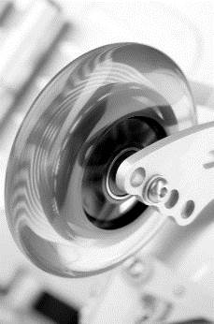 | 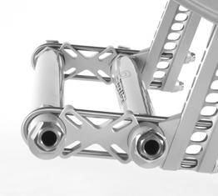 | 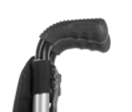

MD57 Barra de condução central | ME02 Protetor de roupas | ME09 Protetor de roupas Design | MC02 Estofamento do assento
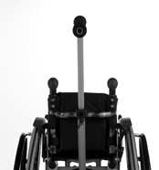 | 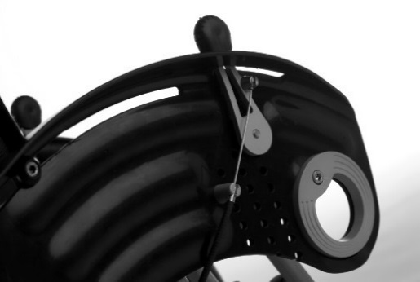 | 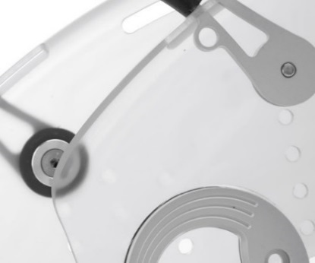 | 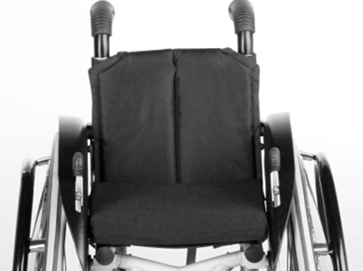

MB04 Apoio de pés, ângulo ajustável | MG100 Protetor de raios - Graphic | MG101 Protetor de raios - Miracle | MG102 - Protetor de raios - Network
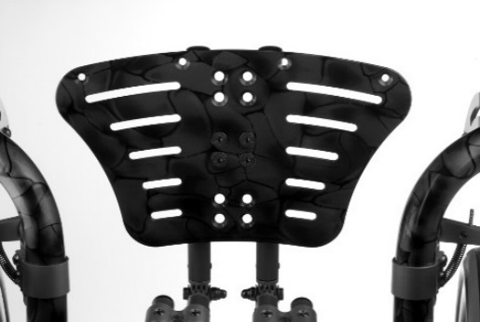 |  | 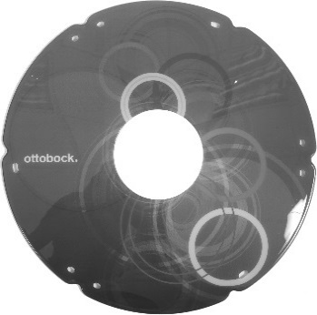 | 

 | MG103 Protetor de roupas - Robots | MG104 Protetor de roupas - Spectrum
 | 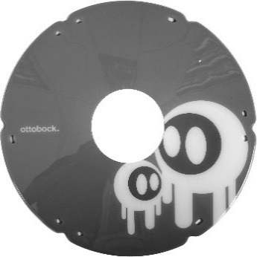 | 

